N.88-2567
ภาพถ่ายและรูปตัดขวางลำน้ำสถานีสำรวจอุทกวิทยาน้ำสา (N.88)
บ้านกลาง ต.แม่สา อ.เวียงสา จ.น่าน ปี 2567
 |  |  |  |  |  |  |  |  |  |  |  | สำรวจปี 2566 |  |  | สำรวจปี 2567
 |  |  |  |  |  |  |  |  |  |  |  | สำรวจเมื่อ 19 ม.ค.2566 |  |  | สำรวจเมื่อ 9 ม.ค.2567
 |  |  |  |  |  |  |  |  |  |  |  | ระยะ | ระดับ | ผิวน้ำ | ระยะ | ระดับ | ผิวน้ำ
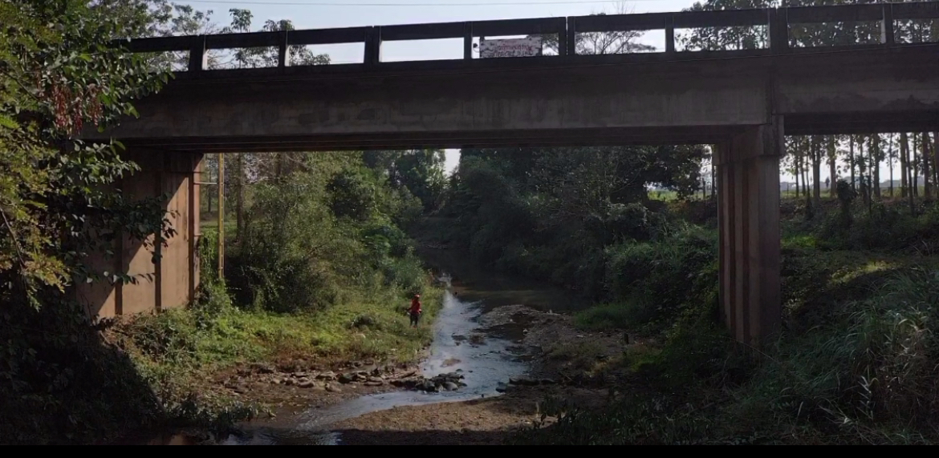
 |  |  |  |  |  |  |  |  |  |  |  | -50 | 197.342 | 189.885 | -50 | 197.834 | 189.855
 |  |  |  |  |  |  |  |  |  |  |  | -40 | 197.565 | 189.885 | -40 | 198.182 | 189.855
 |  |  |  |  |  |  |  |  |  |  |  | -30 | 198.120 | 189.885 | -30 | 198.492 | 189.855
 |  |  |  |  |  |  |  |  |  |  |  | -20 | 198.808 | 189.885 | -20 | 198.782 | 189.855
 |  |  |  |  |  |  |  |  |  |  |  | -10 | 199.214 | 189.885 | -10 | 199.014 | 189.855
 |  |  |  |  |  |  |  |  |  |  |  | 0 | 199.421 | 189.885 | 0 | 199.398 | 189.855
 |  |  |  |  |  |  |  |  |  |  |  | 0 | 198.666 | 189.885 | 0 | 198.994 | 189.855
 |  |  |  |  |  |  |  |  |  |  |  | 4 | 195.292 | 189.885 | 2 | 196.949 | 189.855
 |  |  |  |  |  |  |  |  |  |  |  | 8 | 194.917 | 189.885 | 4 | 195.649 | 189.855
 |  |  |  |  |  |  |  |  |  |  |  | 12 | 193.835 | 189.885 | 6 | 195.189 | 189.855
 |  |  |  |  |  |  |  |  |  |  |  | 16 | 193.633 | 189.885 | 8 | 194.452 | 189.855
 |  |  |  |  |  |  |  |  |  |  |  | 20 | 193.472 | 189.885 | 10 | 194.191 | 189.855
 |  |  |  |  |  |  |  |  |  |  |  | 24 | 192.989 | 189.885 | 12 | 193.907 | 189.855
 |  |  |  |  |  |  |  |  |  |  |  | 28 | 190.555 | 189.885 | 14 | 193.797 | 189.855
รูปตัดขวางลำน้ำน้ำสาที่แนวสำรวจปริมาณน้ำ
 | รูปตัดปี2567 |  | ระดับน้ำขณะสำรวจ
-50 | 197.834 | 34 | 189.855
-40 | 198.182 | 36 | 189.855
-30 | 198.492 | 38 | 189.855
-20 | 198.782 | 40 | 189.855
-10 | 199.014 | 42
0 | 199.398 | 44
0 | 198.994 | 46
2 | 196.949
4 | 195.649
6 | 195.189
8 | 194.452
10 | 194.191
12 | 193.907
14 | 193.797
16 | 193.705
18 | 193.617
20 | 193.549
22 | 193.517
24 | 192.615
26 | 190.799
28 | 190.627
30 | 190.451
32 | 189.977
33 | 189.855
34 | 189.795
36 | 189.785
38 | 189.785
40 | 189.857
42 | 190.235
44 | 191.377
46 | 193.328
48 | 193.499
50 | 193.493
52 | 194.125
54 | 194.361
56 | 194.764
58 | 195.014
60 | 195.043
62 | 195.224
64 | 195.236
66 | 196.332
68 | 197.541
70 | 197.913
70 | 199.066
80 | 199.286
90 | 199.246
100 | 198.589
110 | 198.099
120 | 197.099
 |  |  |  |  |  |  |  |  |  |  |  | 32 | 190.073 | 189.885 | 16 | 193.705 | 189.855
 |  |  |  |  |  |  |  |  |  |  |  | 34 | 189.885 | 189.885 | 18 | 193.617 | 189.855
 |  |  |  |  |  |  |  |  |  |  |  | 36 | 189.835 | 189.885 | 20 | 193.549 | 189.855
 |  |  |  |  |  |  |  |  |  |  |  | 40 | 190.067 | 189.885 | 22 | 193.517 | 189.855
 |  |  |  |  |  |  |  |  |  |  |  | 44 | 190.197 | 189.885 | 24 | 192.615 | 189.855
 |  |  |  |  |  |  |  |  |  |  |  | 48 | 193.402 | 189.885 | 26 | 190.799 | 189.855
 |  |  |  |  |  |  |  |  |  |  |  | 52 | 193.839 | 189.885 | 28 | 190.627 | 189.855
 |  |  |  |  |  |  |  |  |  |  |  | 56 | 194.952 | 189.885 | 30 | 190.451 | 189.855
 |  |  |  |  |  |  |  |  |  |  |  | 60 | 194.924 | 189.885 | 32 | 189.977 | 189.855
 |  |  |  |  |  |  |  |  |  |  |  | 64 | 195.210 | 189.885 | 33.45 | 189.855 | 189.855
 |  |  |  |  |  |  |  |  |  |  |  | 68 | 197.077 | 189.885 | 34 | 189.795 | 189.855
 |  |  |  |  |  |  |  |  |  |  |  | 70 | 197.909 | 189.885 | 36 | 189.785 | 189.855
 |  |  |  |  |  |  |  |  |  |  |  | 70 | 199.066 | 189.885 | 38 | 189.785 | 189.855
 |  |  |  |  |  |  |  |  |  |  |  | 80 | 199.281 | 189.885 | 40 | 189.857 | 189.855
 |  |  |  |  |  |  |  |  |  |  |  | 90 | 199.046 | 189.885 | 42 | 190.235 | 189.855
 |  |  |  |  |  |  |  |  |  |  |  | 100 | 198.586 | 189.885 | 44 | 191.377 | 189.855
 |  |  |  |  |  |  |  |  |  |  |  | 110 | 198.094 | 189.885 | 46 | 193.328 | 189.855
 |  |  |  |  |  |  |  |  |  |  |  | 120 | 197.646 | 189.885 | 48 | 193.499 | 189.855
ระยะ | -50 | -40 | -30 | -20 | -10 | 0 | 0 | 2 | 4 | 6 | 8 |  |  |  | 50 | 193.493 | 189.855
ระดับ | 197.834 | 198.182 | 198.492 | 198.782 | 199.014 | 199.398 | 198.994 | 196.949 | 195.649 | 195.189 | 194.452 |  |  |  | 52 | 194.125 | 189.855
ระยะ | 10 | 12 | 14 | 16 | 18 | 20 | 22 | 24 | 26 | 28 | 30 |  |  |  | 54 | 194.361 | 189.855
ระดับ | 194.191 | 193.907 | 193.797 | 193.705 | 193.617 | 193.549 | 193.517 | 192.615 | 190.799 | 190.627 | 190.451 |  |  |  | 56 | 194.764 | 189.855
ระยะ | 32 | 33.45 | 34 | 36 | 38 | 40 | 42 | 44 | 46 | 48 | 50 |  |  |  | 58 | 195.014 | 189.855
ระดับ | 189.977 | 189.855 | 189.795 | 189.785 | 189.785 | 189.857 | 190.235 | 191.377 | 193.328 | 193.499 | 193.493 |  |  |  | 60 | 195.043 | 189.855
ระยะ | 52 | 54 | 56 | 58 | 60 | 62 | 64 | 66 | 68 | 70 | 70 |  |  |  | 62 | 195.224 | 189.855
ระดับ | 194.125 | 194.361 | 194.764 | 195.014 | 195.043 | 195.224 | 195.236 | 196.332 | 197.541 | 197.913 | 199.066 |  |  |  | 64 | 195.236 | 189.855
ระยะ | 80 | 90 | 100 | 110 | 120 |  |  |  |  |  |  |  |  |  | 66 | 196.332 | 189.855
ระดับ | 199.286 | 199.246 | 198.589 | 198.099 | 197.099 |  |  |  |  |  |  |  |  |  | 68 | 197.541 | 189.855
ระยะ |  |  |  |  |  |  |  |  |  |  |  |  |  |  | 70 | 197.913 | 189.855
ระดับ |  |  |  |  |  |  |  |  |  |  |  |  |  |  | 70 | 199.066 | 189.855
 |  |  |  |  |  |  |  |  |  |  |  |  |  |  | 80 | 199.286 | 189.855
 | BM. | 199.439 | ม.(ร.ท.ก.) |  | ตลิ่งฝั่งซ้าย | 199.398 | ม.(ร.ท.ก.) |  | ตลิ่งฝั่งขวา | 199.066 | ม.(ร.ท.ก.) |  |  |  | 90 | 199.246 | 189.855
 | ท้องน้ำ | 189.785 | ม.(ร.ท.ก.) |  | ศูนย์เสา | 189.525 | ม.(ร.ท.ก.) |  | สำรวจเมื่อ 9 ม.ค.2567 |  |  |  |  |  | 100 | 198.589 | 189.855
 |  |  |  |  |  |  |  |  |  |  |  |  |  |  | 110 | 198.099 | 189.855
 |  |  |  |  |  |  |  |  | ผู้สำรวจ นายเชิดชู มะโนเจริญ |  |  |  |  |  | 120 | 197.099 | 189.855

 |  |  |  | ตรวจสอบหมุดหลักฐานแล้ว

 |  |  |  |  | เปลี่ยนรูปแล้ว

